Graf 1
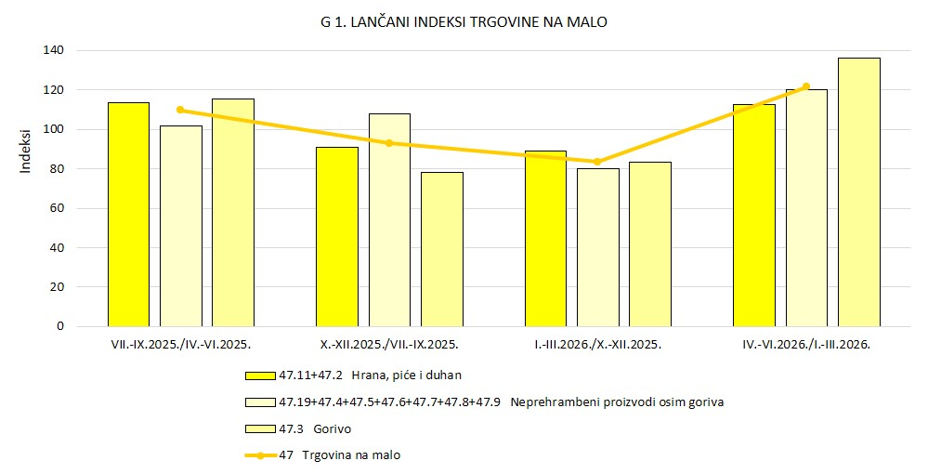
REPUBLIKA HRVATSKA
GRAD ZAGREB
GRADSKI URED ZA GOSPODARSTVO,
EKOLOŠKU ODRŽIVOST I STRATEGIJSKO PLANIRANJE
Odjel za statističke i analitičke poslove

Graf 2
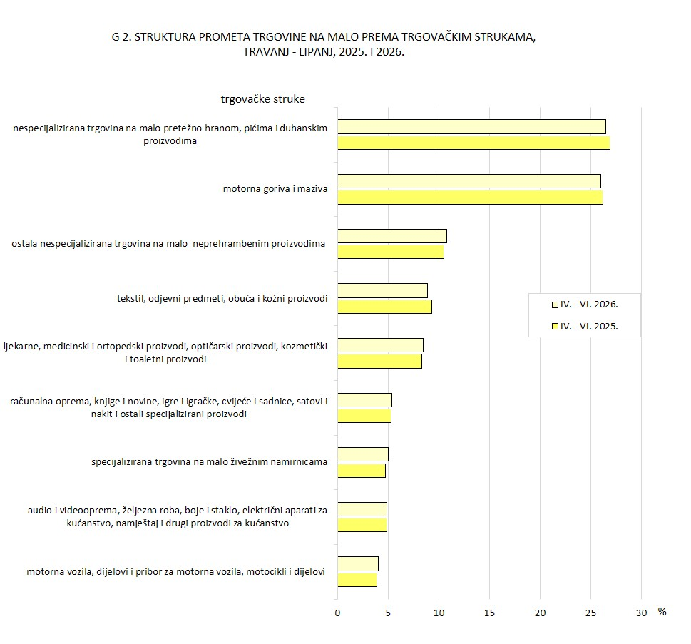
REPUBLIKA HRVATSKA
GRAD ZAGREB
GRADSKI URED ZA GOSPODARSTVO,
EKOLOŠKU ODRŽIVOST I STRATEGIJSKO PLANIRANJE
Odjel za statističke i analitičke poslove

